Katalog & Pembelian
Modul | Test Scenario | Test Case Type | TC_ID | Test Case Description | Pre-condition | Test Case Step | Data | Expected Results | Actual Results | Status | Attachment
Katalog Produk | Periksa tampilan katalog produk | Positive | TC-KP-01 | Daftar kategori layanan ditampilkan dengan benar | Pengguna sudah login | 1. Buka halaman Katalog Produk/Layanan 2. Perhatikan tab-tab kategori horizontal |  | Semua kategori layanan (Pulsa, Data, PLN, Game, dll) ditampilkan pada tab navigasi | Semua kategori layanan (Pulsa, Data, PLN, Game, dll) ditampilkan pada tab navigasi | Pass
Katalog Produk | Periksa tampilan katalog produk | Positive | TC-KP-02 | Perpindahan antar kategori berfungsi dengan benar | Pengguna sudah login | 1. Buka halaman Katalog Produk 2. Klik tab kategori "Pulsa" 3. Klik tab kategori "Paket Data" |  | Brand yang ditampilkan berubah sesuai kategori yang dipilih | Brand yang ditampilkan berubah sesuai kategori yang dipilih | Pass
Katalog Produk | Periksa fitur pencarian brand | Positive | TC-KP-03 | Pencarian brand menghasilkan hasil yang relevan | Pengguna sudah login, berada di halaman katalog | 1. Buka halaman Katalog Produk 2. Ketik "Telkomsel" pada kolom pencarian brand 3. Perhatikan hasil pencarian | Brand "Telkomsel" terdaftar | Hanya brand yang mengandung kata "Telkomsel" yang ditampilkan | Hanya brand yang mengandung kata "Telkomsel" yang ditampilkan | Pass
Katalog Produk | Periksa fitur pencarian brand | Negative | TC-KP-04 | Pencarian brand yang tidak ada menampilkan state kosong | Pengguna sudah login | 1. Buka halaman Katalog Produk 2. Ketik "XYZ123ABC" pada kolom pencarian 3. Perhatikan hasil pencarian | Brand "XYZ123ABC" tidak ada | Tampilan empty state dengan tombol "Reset Pencarian" ditampilkan | Tampilan empty state dengan tombol "Reset Pencarian" ditampilkan | Pass
Katalog Produk | Periksa navigasi ke detail brand | Positive | TC-KP-05 | Klik brand membuka halaman detail produk | Pengguna sudah login | 1. Buka halaman Katalog Produk 2. Pilih kategori yang memiliki brand 3. Klik salah satu kartu brand |  | Pengguna diarahkan ke halaman detail produk brand tersebut | Pengguna diarahkan ke halaman detail produk brand tersebut | Pass
Pembelian Prabayar | Periksa proses pembelian produk prabayar | Positive | TC-PP-01 | Berhasil membeli produk prabayar (Pulsa) dengan data valid | Pengguna sudah login, memiliki saldo cukup, dan sudah memiliki PIN | 1. Pilih kategori Pulsa 2. Pilih brand (misal Telkomsel) 3. Isi nomor HP tujuan 4. Pilih nominal produk 5. Klik "Beli Sekarang" 6. Masukkan PIN 6 digit 7. Klik "Konfirmasi" | Nomor HP valid, saldo cukup, PIN benar | Transaksi berhasil diproses dan SN/voucher ditampilkan | Transaksi berhasil diproses dan SN/voucher ditampilkan | Pass
Pembelian Prabayar | Periksa proses pembelian produk prabayar | Negative | TC-PP-02 | Pembelian gagal tanpa memilih produk | Pengguna sudah login | 1. Pilih kategori Pulsa 2. Pilih brand 3. Isi nomor HP tujuan 4. Tanpa memilih nominal, klik "Beli Sekarang" | Nomor HP valid, tidak memilih produk | Tombol "Beli Sekarang" tidak aktif atau muncul pesan validasi | Tombol "Beli Sekarang" tidak aktif atau muncul pesan validasi | Pass
Pembelian Prabayar | Periksa proses pembelian produk prabayar | Negative | TC-PP-03 | Pembelian gagal dengan saldo tidak cukup | Pengguna sudah login dengan saldo minim | 1. Pilih kategori Pulsa 2. Pilih brand 3. Isi nomor HP tujuan 4. Pilih nominal produk yang melebihi saldo 5. Klik "Beli Sekarang" 6. Masukkan PIN 6 digit | Saldo lebih kecil dari harga produk | Muncul pesan error "insufficient funds" dengan informasi saldo saat ini vs harga produk | Muncul pesan error "insufficient funds" dengan informasi saldo saat ini vs harga produk | Pass
Pembelian Prabayar | Periksa proses pembelian produk prabayar | Negative | TC-PP-04 | Pembelian gagal dengan PIN salah | Pengguna sudah login, memiliki saldo cukup | 1. Pilih produk dan isi data 2. Klik "Beli Sekarang" 3. Masukkan PIN yang salah 4. Klik "Konfirmasi" | PIN yang dimasukkan salah | Muncul pesan error "Invalid PIN" | Muncul pesan error "Invalid PIN" | Pass
Pembelian Prabayar | Periksa proses pembelian produk prabayar | Negative | TC-PP-05 | Tidak bisa memilih produk yang stoknya habis | Pengguna sudah login, terdapat produk dengan stok habis | 1. Pilih kategori dan brand 2. Perhatikan produk dengan badge "Habis" 3. Coba klik produk tersebut | Produk dengan stock_status bukan "available" | Produk tidak bisa dipilih dan tombol pembelian tidak aktif | Produk tidak bisa dipilih dan tombol pembelian tidak aktif | Pass
Pembelian Pascabayar | Periksa proses inquiry dan pembayaran tagihan | Positive | TC-PB-01 | Berhasil melakukan inquiry tagihan pascabayar | Pengguna sudah login, produk pascabayar tersedia | 1. Pilih kategori pascabayar (BPJS Kesehatan) 2. Pilih brand 3. Masukkan nomor pelanggan 4. Klik "Cek Tagihan" | Isis dengan nomor peerta valid | Modal inquiry menampilkan detail tagihan: Nomor Pelanggan, Nama Pelanggan, Tagihan, Biaya Admin, Total Bayar | Inquiry BPJS gagal diproses karena provider OrderKuota merespon 'akan diproses' (delay pada server provider) | Failed | 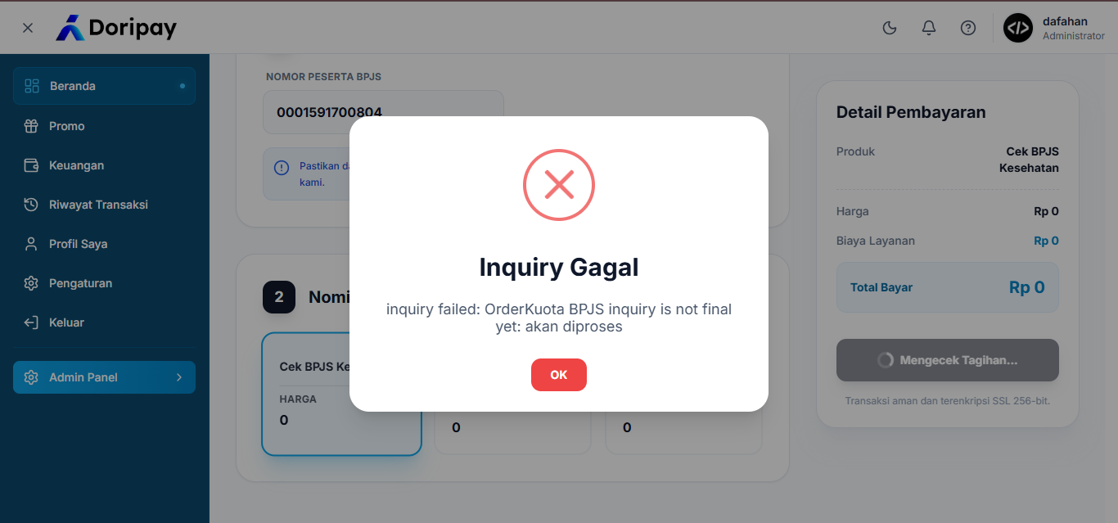
Pembelian Pascabayar | Periksa proses inquiry dan pembayaran tagihan | Positive | TC-PB-02 | Berhasil membayar tagihan setelah inquiry | Pengguna sudah login, inquiry berhasil, saldo cukup | 1. Setelah inquiry berhasil, periksa detail tagihan 2. Klik "Bayar Sekarang" 3. Masukkan PIN 6 digit 4. Konfirmasi pembayaran | Saldo cukup, PIN benar | Pembayaran berhasil diproses | Sistem memunculkan Pesan "Inquiry Gagal inquiry failed: OrderKuota BPJS inquiry is not final yet: akan diproses " | Failed
Pembelian Pascabayar | Periksa proses inquiry dan pembayaran tagihan | Negative | TC-PB-03 | Inquiry kedaluwarsa setelah waktu habis | Pengguna sudah login, inquiry berhasil | 1. Lakukan inquiry tagihan 2. Tunggu hingga countdown timer habis (00:00) 3. Perhatikan modal inquiry |  | Modal inquiry otomatis tertutup dan status inquiry dinyatakan Expired | Sistem memunculkan Pesan "Inquiry Gagal inquiry failed: OrderKuota BPJS inquiry is not final yet: akan diproses " | Failed

